상품제안서
마이보틀 컬러메탈 트라이탄 | 상품코드: S38166

 |  |  |  |  |  |  | 02-713-8555 | www.synergygift.co.kr
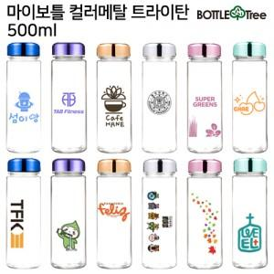

【상세/제작정보】 | <p><span style="font-size: 14pt;">*&nbsp;</span><span style="font-size: 14pt;">컬러인쇄 인쇄사이즈별 단가상이함 고객센터 문의</span></p>

【인쇄/포장옵션】 | 실크, 풀칼라 / 포장지포장

【공급단가】 | 수량 | 100~ | 300~ | 500~ | 1,000~ | 3,000~
*VAT별도 | 350ml | 2,470원 | 2,430원 | 2,370원 | 2,280원 | 2,180원
 | 500ml | 2,470원 | 2,430원 | 2,370원 | 2,280원 | 2,180원
 | 700ml | 2,470원 | 2,430원 | 2,370원 | 2,280원 | 2,180원

【상품 URL】 | https://www.synergygift.co.kr:443/src/goods_detail.php?gdno=38166

